Sheet1
Tesztelés szoftver | BestCarRental weboldal
Dokumentumot készítette | Lódri Gergő
Tesztesetek rögzítése dátuma | 2024.11.29 - 2025.04.19

id | description | Test steps | Test data (used) | Pre conditions | Expected results | Actual result | Test Datetime | Operation system | Browser | Fail / Pass | Bugreport id (if failed)
CR-MT-001 | Jó jelszóval bejelentkezni a felhasználói felületre | 1 - Indítsa el a projektet localhoston 2 - Töltse ki az email és jelszó mezőt 3 - Kattintson a "Login" gombra | Email: john.doe@gmail.com Password: Alma123! | Az oldal elérhető és működik | Sikeresen be tud jelentkezni az email jelszó párossal | Sikeresen be tud jelentkezni az email jelszó párossal | 2024.11.30 | macOS Sequoia 15.3.2 | Chrome 134.0.6998.118 v | Pass | -
CR-MT-002 | Rossz jelszóval bejelentkezni a felhasználói felületre | 1 - Indítsa el a projektet localhoston 2 - Töltse ki az email és jelszó mezőt 3 - Kattintson a "Login" gombra | email: john.doe@gmail.com Password: RosszJelszo123! | A felhasználó felület elérhető és működik | A rendszer hibaüzenettel jelzi, hogy az email cím vagy jelszó hibás | A rendszer hibaüzenettel jelzi, hogy az email cím vagy jelszó hibás | 2024.11.30 | macOS Sequoia 15.3.2 | Chrome 134.0.6998.118 v | Pass | -
CR-MT-003 | About gomb működése a home oldalon | A navbar szekcióban kattintson az "About" gombra | - | Az oldal elérhető és működik | Az oldal átirányít az "About" részre | Az oldal átirányít az "About" részre | 2024.11.30 | macOS Sequoia 15.3.2 | Chrome 134.0.6998.118 v | Pass | -
CR-MT-004 | Cars gomb működése a home oldalon | A navbar szekcióban kattintson az "Cars" gombra | - | Az oldal elérhető és működik | Az oldal átirányít az "Cars" oldalra | Az oldal átirányít az "Cars" részre | 2024.11.30 | macOS Sequoia 15.3.2 | Chrome 134.0.6998.118 v | Pass | -
CR-MT-005 | Reservation gomb működése a home oldalon | A navbar szekcióban kattintson az "Reservation" gombra | - | Az oldal elérhető és működik | Az oldal átirányít az "Reservation" oldalra | Az oldal átirányít az "Reservation" oldalra | 2024.11.30 | macOS Sequoia 15.3.2 | Chrome 134.0.6998.118 v | Pass | -
CR-MT-006 | Profil panel megnyitása | Kattintson a "Login" gombra | - | Az oldal elérhető és működik | Megnyílik a profil panel | Megnyílik a profil panel | 2024.11.30 | macOS Sequoia 15.3.2 | Chrome 134.0.6998.118 v | Pass | -
CR-MT-007 | Profilkép beállítása | Kattintson a profilképek valamelyikére | - | Az oldal elérhető és működik. A felhasználó be van jelentkezve | A profilkép helyére a kívánt profilkép jelenik meg | A profilkép helyére a kívánt profilkép jelenik meg | 2024.11.30 | macOS Sequoia 15.3.2 | Chrome 134.0.6998.118 v | Pass | -
CR-MT-008 | Az oldal frissítése után maradjon meg a profilkép | A profilkép beállítása után kattintson az "újratöltés" gombra | - | Az oldal elérhető és működik. A felhasználó be van jelentkezve | A profilkép megmarad az oldal frissítése után | A profilkép nem maradt meg az oldal frissítése után | 2024.11.30 | macOS Sequoia 15.3.2 | Chrome 134.0.6998.118 v | Fail | CR-B-001
CR-MT-009 | Sikeres regisztráció az oldalhoz | Kattintson a "Login" gombra utána pedig a "Create account" gombra | Username: TesztNév Email: tesz.nev@gmail.com Password: Alma123! Personal-ID: 125426P | Az oldal elérhető és működik | Sikeresen be tud regisztrálni | Sikeresen be tud regisztrálni | 2024.11.30 | macOS Sequoia 15.3.2 | Chrome 134.0.6998.118 v | Pass | -
CR-MT-010 | Sikertelen regisztráció az oldalhoz | Kattintson a "Login" gombra utána pedig a "Create account" gombra | Username: TesztNév Email: rosszemailgmaail.com Password: rosszjelszo Personal-ID: 125426P | Az oldal elérhető és működik | Az oldal hibaüzenetet dob a helytelenül megadott adatokra | Az oldal hibaüzenetet dob a helytelenül megadott adatokra | 2024.11.30 | macOS Sequoia 15.3.2 | Chrome 134.0.6998.118 v | Pass | -
CR-MT-011 | Regisztráció után a "Back to Login" gomb vissza visz a "loginra" | Kattintson a "Back to Login" gombra | - | Az oldal elérhető és működik | Az oldal visszairányít a "login" részre | Az oldal visszairányít a "login" részre | 2024.11.30 | macOS Sequoia 15.3.2 | Chrome 134.0.6998.118 v | Pass | -
CR-MT-012 | Dátum kiválasztása a megadott időpontra | Állítson be egy tetszőleges dátumot | pickup date: 2024-09-03 return date: 2024-09-12 | Az oldal elérhető és működik | A megadott időpont megmarad és beírja a beállított dátumot | A megadott időpont nem maradt meg, hanem eltűnt | 2024.11.30 | macOS Sequoia 15.3.2 | Chrome 134.0.6998.118 v | Fail | CR-B-002
CR-MT-013 | A "search" gomb működése | Kattintson a "search" gombra, miután beállított egy idősávot | pickup date: 2024-09-03 return date: 2024-09-12 | Az oldal elérhető és működik | A gomb kilistázza abban az idősávban lévő elérhető autókat | A gomb kilistázza abban az idősávban lévő elérhető autókat | 2024.12.02 | macOS Sequoia 15.3.2 | Chrome 134.0.6998.118 v | Pass | -
CR-MT-014 | A "More Info" gomb működése | Kattintson a "More Info" gombra az About résznél | - | Az oldal elérhető és működik | A gomb egy egy kis részletes leírást az adott tulajdonságról | A gomb egy egy kis részletes leírást az adott tulajdonságról | 2024.12.02 | macOS Sequoia 15.3.2 | Chrome 134.0.6998.118 v | Pass | -
CR-MT-015 | A "CHECK OUT" gomb működése | Kattintson a "CHECK OUT" gombra | - | Az oldal elérhető és működik. A felhasználó be van jelentkezve | A gomb átirányít a "Cars" oldalra és tud böngészni az autók között | A gomb átirányít a "Cars" oldalra és tud böngészni az autók között | 2024.12.02 | macOS Sequoia 15.3.2 | Chrome 134.0.6998.118 v | Pass | -
CR-MT-016 | Szűrő tesztelése - Márka | Kattintson a "Fiat" checkboxra | - | Az oldal elérhető és működik | A "Fiat" checkbox kilistázza a Fiat márkájú autókat | A "Fiat" checkbox kilistázza a Fiat márkájú autókat | 2024.12.02 | macOS Sequoia 15.3.2 | Chrome 134.0.6998.118 v | Pass | -
CR-MT-017 | Szűrő tesztelése - Márka | Kattintson a "Honda" checkboxra | - | Az oldal elérhető és működik | A "Honda" checkbox kilistázza a Honda márkájú autókat | A "Honda" checkbox kilistázza a Honda márkájú autókat | 2024.12.02 | macOS Sequoia 15.3.2 | Chrome 134.0.6998.118 v | Pass | -
CR-MT-018 | Szűrő tesztelése - Márka | Kattintson a "Volkswagen" checkboxra | - | Az oldal elérhető és működik | A "Volkswagen" checkbox kilistázza a Volkswagen márkájú autókat | A "Volkswagen" checkbox kilistázza a Volkswagen márkájú autókat | 2024.12.02 | macOS Sequoia 15.3.2 | Chrome 134.0.6998.118 v | Pass | -
CR-MT-019 | Szűrő tesztelése - Márka | Kattintson a "Volvo" checkboxra | - | Az oldal elérhető és működik | A "Volvo" checkbox kilistázza a Volvo márkájú autókat | A "Volvo" checkbox kilistázza a Volvo márkájú autókat | 2024.12.02 | macOS Sequoia 15.3.2 | Chrome 134.0.6998.118 v | Pass | -
CR-MT-020 | Szűrő tesztelése - Márka | Kattintson a "Toyota" checkboxra | - | Az oldal elérhető és működik | A "Toyota" checkbox kilistázza a Toyota márkájú autókat | A "Toyota" checkbox kilistázza a Toyota márkájú autókat | 2024.12.02 | macOS Sequoia 15.3.2 | Chrome 134.0.6998.118 v | Pass | -
CR-MT-021 | Szűrő tesztelése - Személy | Kattintson a "9" checkboxra | - | Az oldal elérhető és működik | A "9" checkbox kilistázza azokat az autókat, amik 9 személyesek | A "9" checkbox kilistázza azokat az autókat, amik 9 személyesek | 2024.12.02 | macOS Sequoia 15.3.2 | Chrome 134.0.6998.118 v | Pass | -
CR-MT-022 | Szűrő tesztelése - Személy | Kattintson a "7" checkboxra | - | Az oldal elérhető és működik | A "7" checkbox kilistázza azokat az autókat, amik 7 személyesek | A "7" checkbox kilistázza azokat az autókat, amik 7 személyesek | 2024.12.02 | macOS Sequoia 15.3.2 | Chrome 134.0.6998.118 v | Pass | -
CR-MT-023 | Szűrő tesztelése - Személy | Kattintson az "5" checkboxra | - | Az oldal elérhető és működik | A "5" checkbox kilistázza azokat az autókat, amik 5 személyesek | A "5" checkbox kilistázza azokat az autókat, amik 5 személyesek | 2024.12.02 | macOS Sequoia 15.3.2 | Chrome 134.0.6998.118 v | Pass | -
CR-MT-024 | Szűrő tesztelése - Évszám | Kattintson a "2018" checkboxra | - | Az oldal elérhető és működik | A "2018" checkbox kilistázza azokat az autókat, amik 2018-ban lettek gyártva | A "2018" checkbox kilistázza azokat az autókat, amik 2018-ban lettek gyártva | 2025.01.15 | macOS Sequoia 15.3.2 | Chrome 134.0.6998.118 v | Pass | -
CR-MT-025 | Szűrő tesztelése - Évszám | Kattintson a "2019" checkboxra | - | Az oldal elérhető és működik | A "2019" checkbox kilistázza azokat az autókat, amik 2018-ban lettek gyártva | A "2019" checkbox kilistázza azokat az autókat, amik 2018-ban lettek gyártva | 2025.01.15 | macOS Sequoia 15.3.2 | Chrome 134.0.6998.118 v | Pass | -
CR-MT-026 | Szűrő tesztelése - Évszám | Kattintson a "2020" checkboxra | - | Az oldal elérhető és működik | A "2020" checkbox kilistázza azokat az autókat, amik 2018-ban lettek gyártva | A "2020" checkbox kilistázza azokat az autókat, amik 2018-ban lettek gyártva | 2025.01.15 | macOS Sequoia 15.3.2 | Chrome 134.0.6998.118 v | Pass | -
CR-MT-027 | Szűrő tesztelése - Évszám | Kattintson a "2021" checkboxra | - | Az oldal elérhető és működik | A "2021" checkbox kilistázza azokat az autókat, amik 2018-ban lettek gyártva | A "2021" checkbox kilistázza azokat az autókat, amik 2018-ban lettek gyártva | 2025.01.15 | macOS Sequoia 15.3.2 | Chrome 134.0.6998.118 v | Pass | -
CR-MT-028 | Szűrő tesztelése - Évszám | Kattintson a "2022" checkboxra | - | Az oldal elérhető és működik | A "2022" checkbox kilistázza azokat az autókat, amik 2018-ban lettek gyártva | A "2022" checkbox kilistázza azokat az autókat, amik 2018-ban lettek gyártva | 2025.01.15 | macOS Sequoia 15.3.2 | Chrome 134.0.6998.118 v | Pass | -
CR-MT-029 | Szűrő tesztelése - Üzemanyag | Kattintson a "Petrol" checkboxra | - | Az oldal elérhető és működik | A "Petrol" checkbox kilistázza azokat az autókat, amik benzinesek | A "Petrol" checkbox kilistázza azokat az autókat, amik benzinesek | 2025.01.15 | macOS Sequoia 15.3.2 | Chrome 134.0.6998.118 v | Pass | -
CR-MT-030 | Szűrő tesztelése - Üzemanyag | Kattintson a "Diesel" checkboxra | - | Az oldal elérhető és működik | A "Diesel" checkbox kilistázza azokat az autókat, amik dieselesek | A "Diesel" checkbox kilistázza azokat az autókat, amik dieselesek | 2025.01.15 | macOS Sequoia 15.3.2 | Chrome 134.0.6998.118 v | Pass | -
CR-MT-031 | Szűrő tesztelése - Üzemanyag | Kattintson a "Hybrid" checkboxra | - | Az oldal elérhető és működik | A "Hybrid" checkbox kilistázza azokat az autókat, amik hybridek | A "Hybrid" checkbox kilistázza azokat az autókat, amik hybridek | 2025.01.15 | macOS Sequoia 15.3.2 | Chrome 134.0.6998.118 v | Pass | -
CR-MT-032 | Szűrő tesztelése - Ár | Kattintson a "10€ - 30€" checkboxra | - | Az oldal elérhető és működik | A "10€ - 30€" checkbox kilistázza azokat az autókat, amik a megadott ár között vannak | A "10€ - 30€" checkbox kilistázza azokat az autókat, amik a megadott ár között vannak | 2025.01.15 | macOS Sequoia 15.3.2 | Chrome 134.0.6998.118 v | Pass | -
CR-MT-033 | Szűrő tesztelése - Ár | Kattintson a "30€ - 50€" checkboxra | - | Az oldal elérhető és működik | A "30€ - 50€" checkbox kilistázza azokat az autókat, amik a megadott ár között vannak | A "30€ - 50€" checkbox kilistázza azokat az autókat, amik a megadott ár között vannak | 2025.01.15 | macOS Sequoia 15.3.2 | Chrome 134.0.6998.118 v | Pass | -
CR-MT-034 | Szűrő tesztelése - Ár | Kattintson a "50€ - 61€" checkboxra | - | Az oldal elérhető és működik | A "50€ - 61€" checkbox kilistázza azokat az autókat, amik a megadott ár között vannak | A "50€ - 61€" checkbox kilistázza azokat az autókat, amik a megadott ár között vannak | 2025.01.15 | macOS Sequoia 15.3.2 | Chrome 134.0.6998.118 v | Pass | -
CR-MT-035 | Szűrő tesztelése - Ár | Kattintson a "61€ - 85€" checkboxra | - | Az oldal elérhető és működik | A "61€ - 85€" checkbox kilistázza azokat az autókat, amik a megadott ár között vannak | A "61€ - 85€" checkbox kilistázza azokat az autókat, amik a megadott ár között vannak | 2025.01.15 | macOS Sequoia 15.3.2 | Chrome 134.0.6998.118 v | Pass | -
CR-MT-036 | A "Reset Filters" gomb működése | Kattintson a "Reset Filters" gombra a Cars oldalom | - | Az oldal elérhető és működik | Visszaállítja a szűrőt alapesetbe | Visszaállítja a szűrőt alapesetbe | 2025.01.15 | macOS Sequoia 15.3.2 | Chrome 134.0.6998.118 v | Pass | -
CR-MT-037 | A "Page 1" gomb működése | Kattintson a "Page 1" gombra a Cars oldalom | - | Az oldal elérhető és működik | Behozza az első oldal autóit | Nem csinál semmit a gomb | 2025.01.25 | macOS Sequoia 15.3.2 | Chrome 134.0.6998.118 v | Fail | CR-B-003
CR-MT-038 | A "Page 2" gomb működése | Kattintson a "Page 2" gombra a Cars oldalom | - | Az oldal elérhető és működik | Behozza az második oldal autóit | Nem csinál semmit a gomb | 2025.01.25 | macOS Sequoia 15.3.2 | Chrome 134.0.6998.118 v | Fail | CR-B-004
CR-MT-039 | A "Previous" gomb működése | Kattintson a "Previous" gombra a Cars oldalom | - | Az oldal elérhető és működik | Visszamegy az előző oldalra | Nem csinál semmit a gomb | 2025.01.25 | macOS Sequoia 15.3.2 | Chrome 134.0.6998.118 v | Fail | CR-B-005
CR-MT-040 | A "Next" gomb működése | Kattintson a "Next" gombra a Cars oldalom | - | Az oldal elérhető és működik | Átmegy a következő oldalra | Nem csinál semmit a gomb | 2025.01.25 | macOS Sequoia 15.3.2 | Chrome 134.0.6998.118 v | Fail | CR-B-006
CR-MT-041 | Az "arrangement" mellet lévő listázás működése - None | Kattintson a "none" gombra a Cars oldaon | - | Az oldal elérhető és működik | Nem szűri az árat semmi alapján | Nem szűri az árat semmi alapján | 2025.01.25 | macOS Sequoia 15.3.2 | Chrome 134.0.6998.118 v | Pass | -
CR-MT-042 | Az "arrangement" mellet lévő listázás működése - Increses by price | Kattintson a "increases by price" gombra a Cars oldalon | - | Az oldal elérhető és működik | Nővekvő sorrendbe rakja az autókat ár alapján | Nővekvő sorrendbe rakja az autókat ár alapján | 2025.01.25 | macOS Sequoia 15.3.2 | Chrome 134.0.6998.118 v | Pass | -
CR-MT-043 | Az "arrangement" mellet lévő listázás működése - Descending by price | Kattintson a "Descending by price" gombra a Cars oldalon | - | Az oldal elérhető és működik | Csökennő sorrendbe rakja az autókat ár alapján | Csökennő sorrendbe rakja az autókat ár alapján | 2025.01.25 | macOS Sequoia 15.3.2 | Chrome 134.0.6998.118 v | Pass | -
CR-MT-044 | A "reservation" gomb működése bejelentkezve | Kattintson a "reservation" gombra a Cars oldalon | - | Az oldal elérhető és működik. A felhasználó be van jelentkezve | Az kiválasztott autót lefoglalja a felhasználó | Az kiválasztott autót lefoglalja a felhasználó | 2025.01.25 | macOS Sequoia 15.3.2 | Chrome 134.0.6998.118 v | Pass | -
CR-MT-045 | A "-" gomb működése | Kattintson a "-" gombra a Cars oldalon | - | Az oldal elérhető és működik. A felhasználó be van jelentkezve | A felhasználó ki tudja választani hány darab autót szeretne lefoglalni | A felhasználó ki tudja választani hány darab autót szeretne lefoglalni | 2025.01.25 | macOS Sequoia 15.3.2 | Chrome 134.0.6998.118 v | Pass | -
CR-MT-046 | A "+" gomb működése | Kattintson a "+" gombra a Cars oldalon | - | Az oldal elérhető és működik. A felhasználó be van jelentkezve | A felhasználó ki tudja választani hány darab autót szeretne lefoglalni | A felhasználó ki tudja választani hány darab autót szeretne lefoglalni | 2025.01.25 | macOS Sequoia 15.3.2 | Chrome 134.0.6998.118 v | Pass | -
CR-MT-047 | A "reservation" gomb működése kijelentkezve | Kattintson a "reservation" gombra a Cars oldalon | - | Az oldal elérhető és működik | Az oldal hibaüzenetet ír ki, hogy jelentkezzen be | Az oldal hibaüzenetet ír ki, hogy jelentkezzen be | 2025.01.25 | macOS Sequoia 15.3.2 | Chrome 134.0.6998.118 v | Pass | -
CR-MT-048 | A "check out our car" gomb működése | Kattintson a "check out our car" gombra a Cars oldalon | - | Az oldal elérhető és működik | A gomb kilistázza az autó adatait és felhozza a Reserve gombot | A gomb kilistázza az autó adatait és felhozza a Reserve gombot | 2025.01.25 | macOS Sequoia 15.3.2 | Chrome 134.0.6998.118 v | Pass | -
CR-MT-049 | A "Reserve" gomb működése | Kattintson a "check out our car" gombra a Cars oldalon és utána a "Reserve" gombra | - | Az oldal elérhető és működik | A gomb átirányít a Reservation oldalra és le tudja foglalni az autót | A gomb átirányít a Reservation oldalra és le tudja foglalni az autót | 2025.01.25 | macOS Sequoia 15.3.2 | Chrome 134.0.6998.118 v | Pass | -
CR-MT-050 | Jó jelszóval bejelentkezni az admin felületre | 1 - Indítsa el a projektet localhoston 2 - Töltse ki az email és jelszó mezőt 3 - Kattintson a "Login" gombra | Email: jane.smith@yahoo.com Password: Alma123! | Az oldal elérhető és működik | Sikeresen be tud jelentkezni az email jelszó párossal az admin felületre | Sikeresen be tud jelentkezni az email jelszó párossal az admin felületre | 2025.03.12 | macOS Sequoia 15.3.2 | Chrome 134.0.6998.118 v | Pass | -
CR-MT-051 | Rossz jelszóval bejelentkezni az admin felületre | 1 - Indítsa el a projektet localhoston 2 - Töltse ki az email és jelszó mezőt 3 - Kattintson a "Login" gombra | Email: jane.smith@yahoo.com Password: rosszjelszo1 | Az oldal elérhető és működik | A rendszer hibaüzenettel jelzi, hogy az email cím vagy jelszó hibás | A rendszer hibaüzenettel jelzi, hogy az email cím vagy jelszó hibás | 2025.03.12 | macOS Sequoia 15.3.2 | Chrome 134.0.6998.118 v | Pass | -
CR-MT-052 | A "Felhasználók" gomb működése az admin oldalon | Kattintson a "felhasználók" fülre az admin oldaon | - | Az oldal elérhető és működik. Az admin be van jelentkezve | A fül legörgeti az admint a felhasználók részhez | A fül legörgeti az admint a felhasználók részhez | 2025.03.12 | macOS Sequoia 15.3.2 | Chrome 134.0.6998.118 v | Pass | -
CR-MT-053 | A "Autók" gomb működése az admin oldalon | Kattintson a "Autók" fülre az admin oldaon | - | Az oldal elérhető és működik. Az admin be van jelentkezve | A fül legörgeti az admint az autók részhez | A fül legörgeti az admint az autók részhez | 2025.03.12 | macOS Sequoia 15.3.2 | Chrome 134.0.6998.118 v | Pass | -
CR-MT-054 | A "Foglalások" gomb működése az admin oldalon | Kattintson a "Foglalások" fülre az admin oldaon | - | Az oldal elérhető és működik. Az admin be van jelentkezve | A fül legörgeti az admint a foglalások részhez | A fül legörgeti az admint a foglalások részhez | 2025.03.12 | macOS Sequoia 15.3.2 | Chrome 134.0.6998.118 v | Pass | -
CR-MT-055 | A "Kilépés" gomb működése az admin oldalon | Kattintson a "Kilépés" fülre az admin oldaon | - | Az oldal elérhető és működik. Az admin be van jelentkezve | A fül kilépteti az admint az admint részből | A fül kilépteti az admint az admint részből | 2025.03.12 | macOS Sequoia 15.3.2 | Chrome 134.0.6998.118 v | Pass | -
CR-MT-056 | A "Felhasználók betöltése" gomb működése admin oldalon | Kattintson a "Felhasználók betöltése" gombra az admin oldaon | - | Az oldal elérhető és működik. Az admin be van jelentkezve | A gomb betölti az összes felhasználó adatát | A gomb betölti az összes felhasználó adatát | 2025.03.12 | macOS Sequoia 15.3.2 | Chrome 134.0.6998.118 v | Pass | -
CR-MT-057 | Az "Autók betöltése" gomb működése admin oldalon | Kattintson a "Felhasználók betöltése" gombra az admin oldaon | - | Az oldal elérhető és működik. Az admin be van jelentkezve | A gomb betölti az összes autó adatát | A gomb betölti az összes felhasználó adatát | 2025.03.12 | macOS Sequoia 15.3.2 | Chrome 134.0.6998.118 v | Pass | -
CR-MT-058 | A "Foglalások betöltése" gomb működése admin oldalon | Kattintson a "Felhasználók betöltése" gombra az admin oldaon | - | Az oldal elérhető és működik. Az admin be van jelentkezve | A gomb betölti az összes foglalás adatát | A gomb betölti az összes felhasználó adatát | 2025.03.12 | macOS Sequoia 15.3.2 | Chrome 134.0.6998.118 v | Pass | -
CR-MT-059 | A "Szerkesztés" gomb működése a felhasználók betöltése után admin oldalon jó adatokkal | Kattintson a "Mentés" gombra | Név: Kiss Jancsi Email: kiss.jancsi@gmail.com | Az oldal elérhető és működik. Az admin be van jelentkezve | A gomb felhoz egy ablakot ahol meg lehet szerkeszteni a felhasználók adatát | A gomb felhoz egy ablakot ahol meg lehet szerkeszteni a felhasználók adatát | 2025.03.12 | macOS Sequoia 15.3.2 | Chrome 134.0.6998.118 v | Pass | -
CR-MT-060 | A "Törlés" gomb működése a felhasználók betöltése után admin oldalon | Kattintson a "Törlés" gombra | - | Az oldal elérhető és működik. Az admin be van jelentkezve | A gomb felhoz egy ablakot ahol ki lehet törölni a felhasználókat | A gomb felhoz egy ablakot ahol ki lehet törölni a felhasználókat | 2025.03.12 | macOS Sequoia 15.3.2 | Chrome 134.0.6998.118 v | Pass | -
CR-MT-061 | A "Szerkesztés" gomb működése az autók betöltése után admin oldalon jó adatokkal | Kattintson a "Mentés" gombra | Márka: Toyota Típus: Corolla Rendszám: PSW-123 Év: 2018 Üzemanyag: Hybrid Napidíj: 50.00 Váltó: Manual Ajtók száma. 5 Ülések száma: 5 AC: 1 KépURL: toyota.corolla.jpg | Az oldal elérhető és működik. Az admin be van jelentkezve | A gomb felhoz egy ablakot ahol meg lehet szerkeszteni az autók adatát | A gomb felhoz egy ablakot ahol meg lehet szerkeszteni az autók adatát | 2025.03.12 | macOS Sequoia 15.3.2 | Chrome 134.0.6998.118 v | Pass | -
CR-MT-062 | A "Törlés" gomb működése az autók betöltése után admin oldalon | Kattintson a "Törlés" gombra | - | Az oldal elérhető és működik. Az admin be van jelentkezve | A gomb felhoz egy ablakot ahol ki lehet törölni az autókat | A gomb felhoz egy ablakot ahol ki lehet törölni az autókat | 2025.03.12 | macOS Sequoia 15.3.2 | Chrome 134.0.6998.118 v | Pass | -
CR-MT-063 | A "Törlés" gomb működése a foglalások betöltése után admin oldalon | Kattintson a "Törlés" gombra | - | Az oldal elérhető és működik. Az admin be van jelentkezve | A gomb felhoz egy ablakot ahol ki lehet törölni a foglalásokat | A gomb felhoz egy ablakot ahol ki lehet törölni a foglalásokat | 2025.03.12 | macOS Sequoia 15.3.2 | Chrome 134.0.6998.118 v | Pass | -
CR-MT-064 | A "Szerkesztés" gomb működése a felhasználók betöltése után admin oldalon hibás adatokkal | Kattintson a "Mentés" gombra | Név: Kiss Jancsi Email: kiss.jancsigmaill.com | Az oldal elérhető és működik. Az admin be van jelentkezve | Az oldal hibaüzenetet dob, hogy az adatok helytelenül lettek megadva | Az oldal hibaüzenetet dob, hogy az adatok helytelenül lettek megadva | 2025.03.12 | macOS Sequoia 15.3.2 | Chrome 134.0.6998.118 v | Pass | -
CR-MT-065 | A "Szerkesztés" gomb működése az autók betöltése után admin oldalon hibás adatokkal | Kattintson a "Mentés" gombra | Márka: Peuegot Típus: Corolla Rendszám: PSW-123 Év: 2018 Üzemanyag: Hybrid Napidíj: 50 Váltó: Manual Ajtók száma. 5 Ülések száma: 5 AC: 1 KépURL: toyota.corolla.jpg | Az oldal elérhető és működik. Az admin be van jelentkezve | Az oldal hibaüzenetet dob, hogy az adatok helytelenül lettek megadva | Az oldal hibaüzenetet dob, hogy az adatok helytelenül lettek megadva | 2025.03.12 | macOS Sequoia 15.3.2 | Chrome 134.0.6998.118 v | Pass | -
CR-MT-066 | Az "Autó hozzáadása" gomb működése jó adatokkal | Kattintson az "Autó hozzáadása" gombra miután kitöltötte a mezőket megfelelő adatokkal | Márka: Toyota Típus: Corolla Rendszám: PSW-123 Év: 2018 Üzemanyag: Hybrid Napidíj: 40.00 Váltó: Manual Ajtók száma. 5 Ülések száma: 5 AC: 1 KépURL: toyota.corolla.jpg | Az oldal elérhető és működik. Az admin be van jelentkezve | A gomb hozzáad egy autót | A gomb hozzáad egy autót | 2025.03.12 | macOS Sequoia 15.3.2 | Chrome 134.0.6998.118 v | Pass | -
CR-MT-067 | Az "Autó hozzáadása" gomb működése rossz adatokkal | Kattintson az "Autó hozzáadása" gombra miután kitöltötte a mezőket hibás adatokkal | Márka: BMW Típus: I3 Rendszám: LSW-1233 Év: 2018 Üzemanyag: Hybrid Napidíj: 40 Váltó: Manualális Ajtók száma. 5 Ülések száma: 5 AC: 1 KépURL: bmw.i3.jpg | Az oldal elérhető és működik. Az admin be van jelentkezve | Az oldal hibaüzenetet dob , hogy helytelenül lett megadva az autó adata | Az oldal hibaüzenetet dob , hogy helytelenül lett megadva az autó adata | 2025.03.12 | macOS Sequoia 15.3.2 | Chrome 134.0.6998.118 v | Pass | -
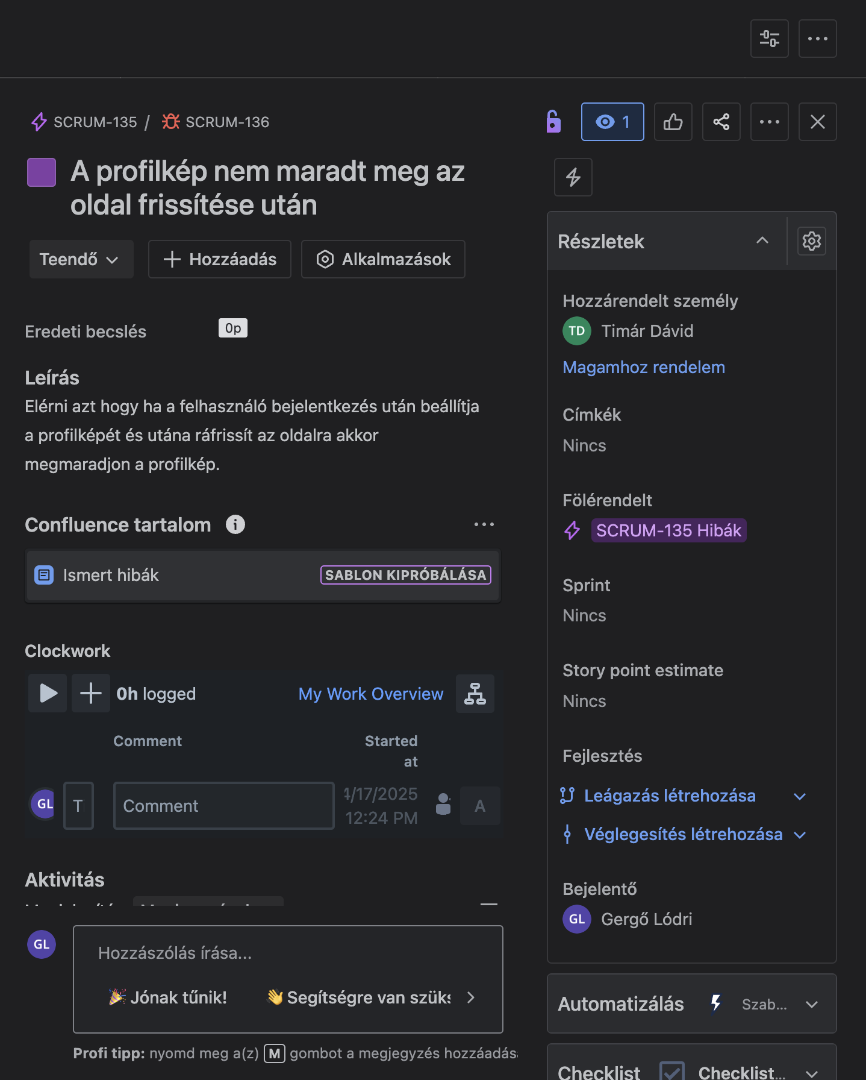

 |  | Id

 |  | CR-B-001

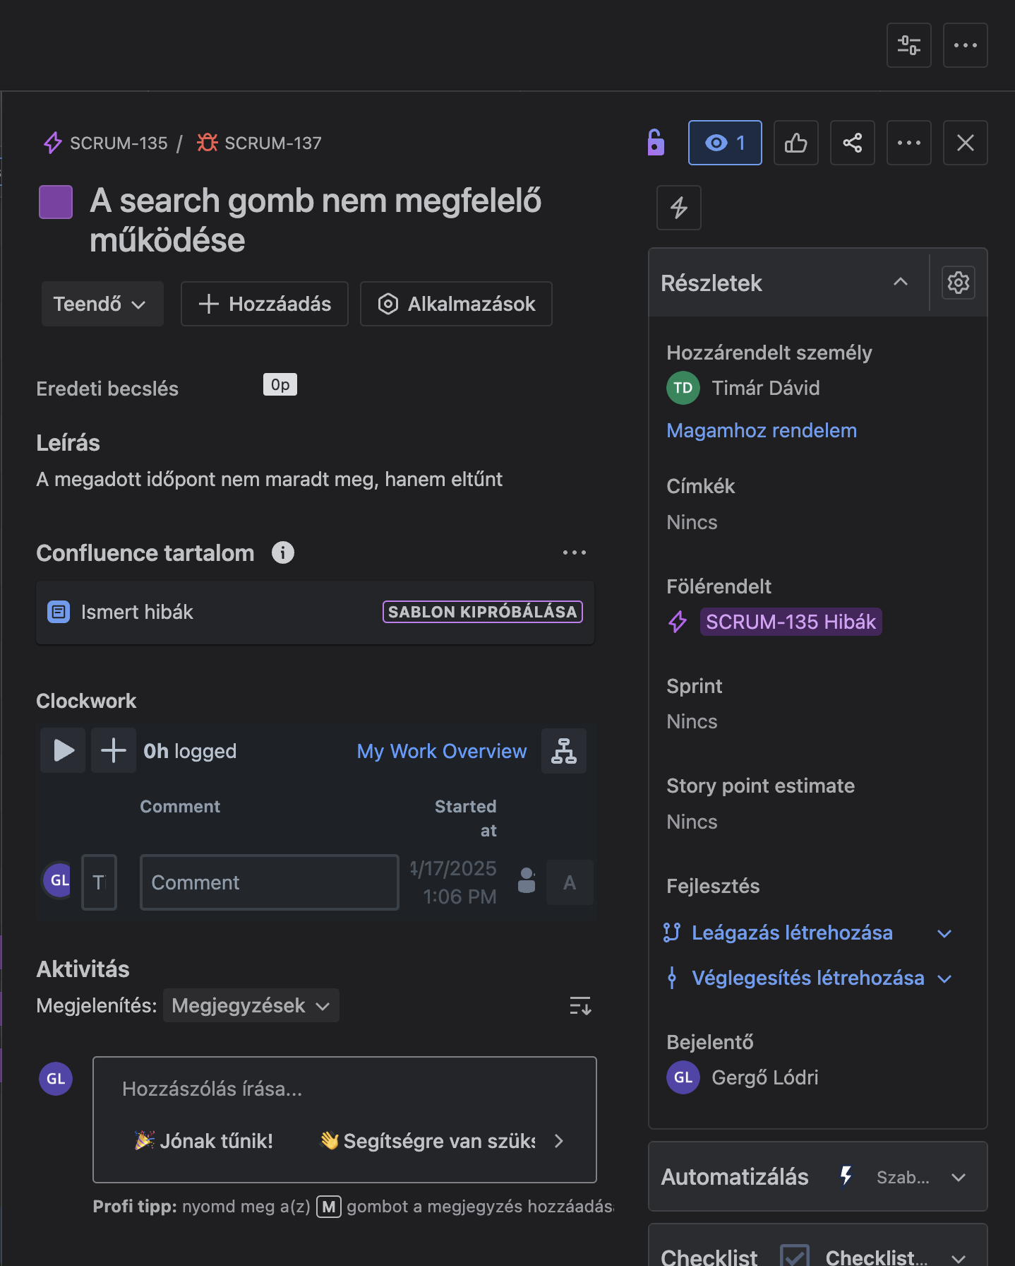
 |  | CR-B-002

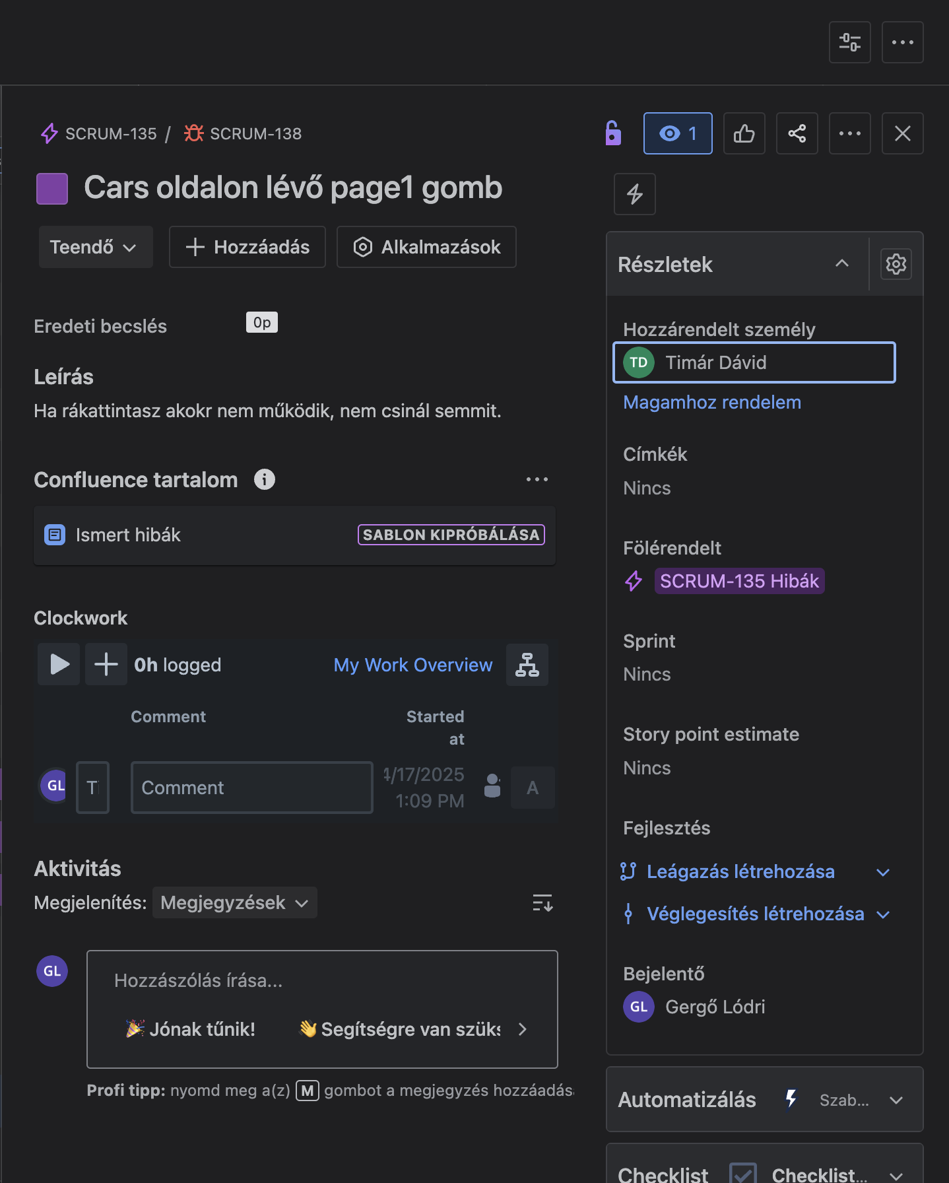
 |  | CR-B-003

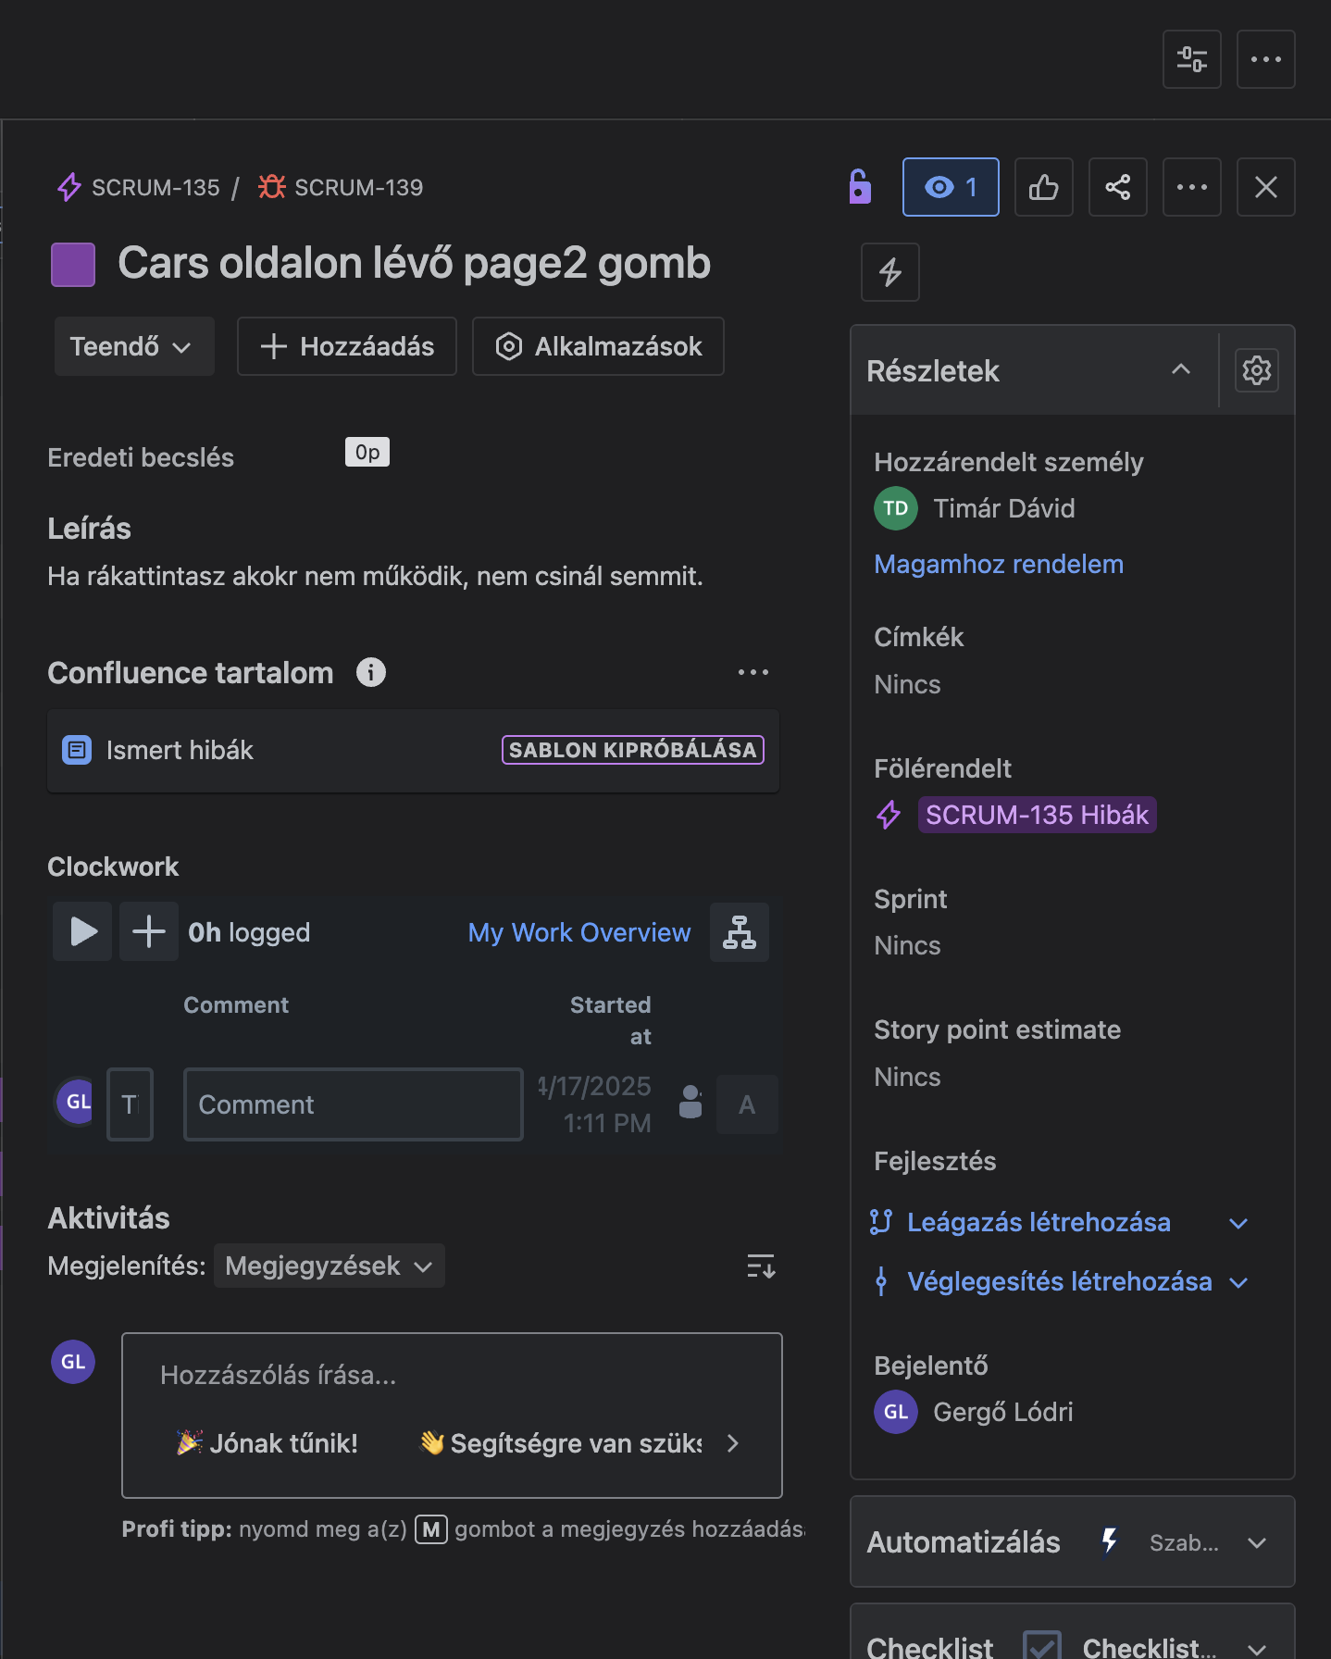
 |  | CR-B-004

 |  | CR-B-005
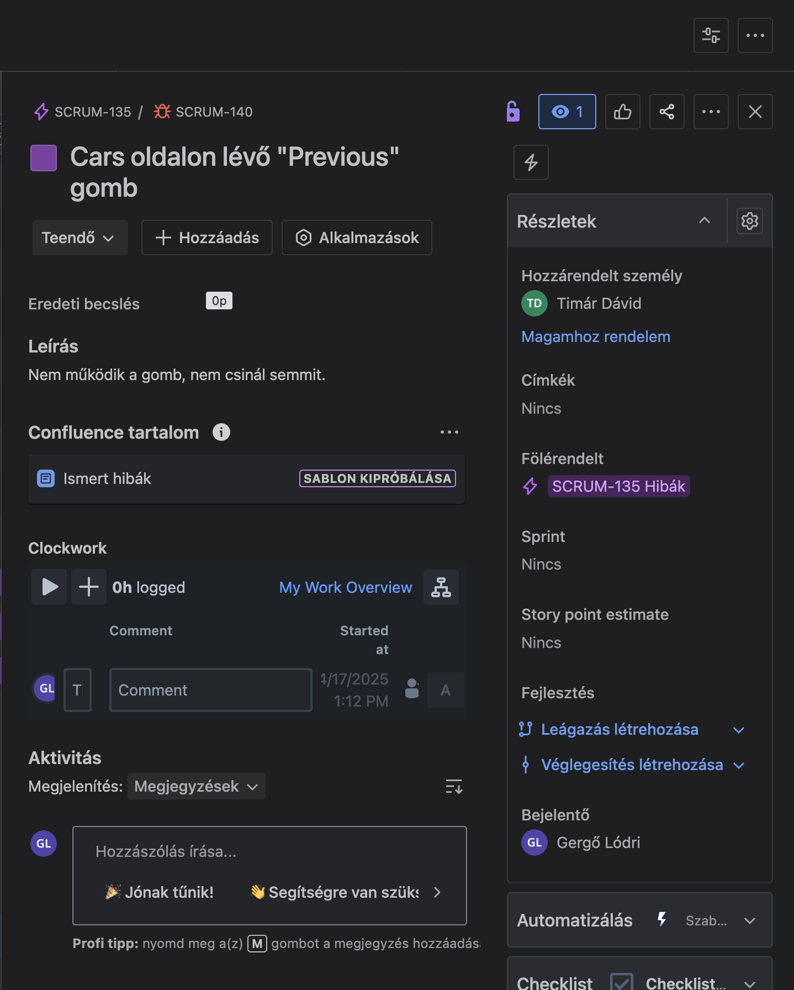

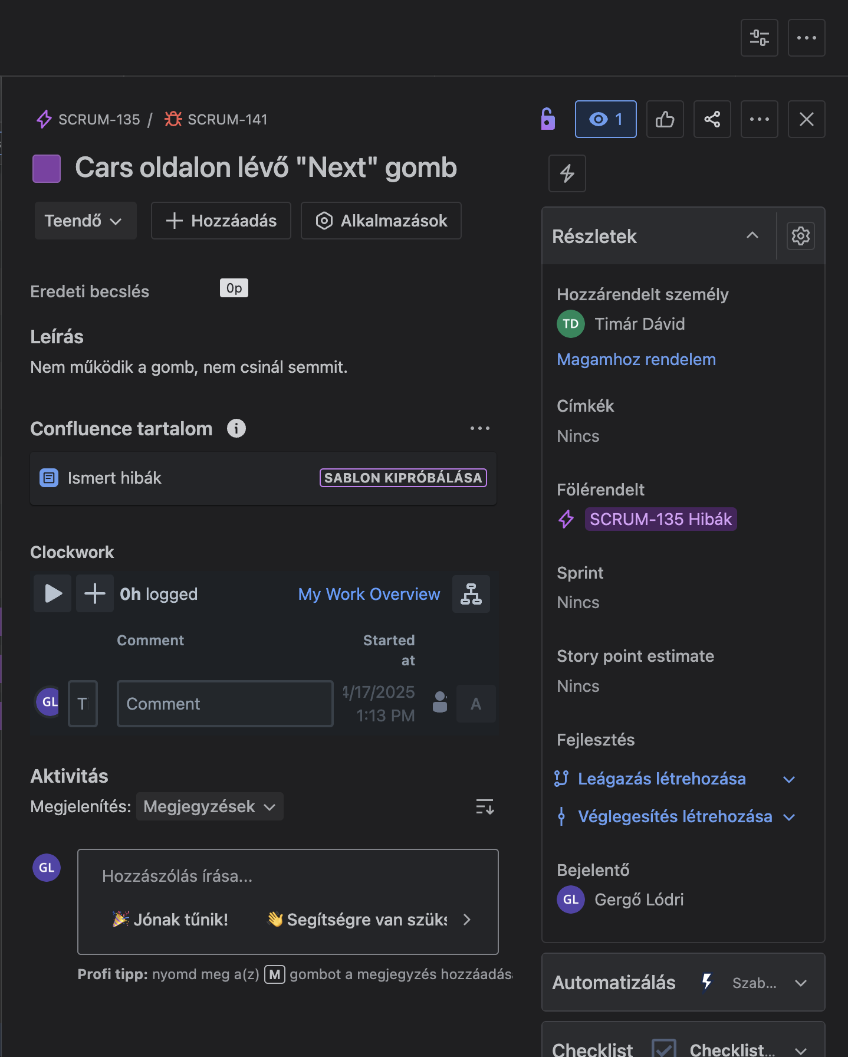
 |  | CR-B-006

